Relatório Fotográfico
 |  | CHECKLIST DE ENTREGA DE OBRA

EDITAL DE CONCESSÃO: | nº 069/96 |  |  | OBJETO DO CONTRATO: | BR-116/RS, entre Camaquã (km 400,500) à Jaguarão (km 661) e BR-392/RS, km 0 (Rio Grande) ao km 199,700 (Santana da Boa Vista)
OBRA PER: | Projeto de Recuperação Emergencial da Ponte sobre o Arroio Pelotas (Retiro), localizada no km 511+118 da BR-116/RS. |  |  | ANO: | 27
DATA DO RELATÓRIO : | 2025-01-31 |  |  | DATA DE CONCLUSÃO DA OBRA: | 2014-01-04

TIPO DE OBRA

 | Vias Marginais |  | OAE |  |  | Acessos |  | Interseções
1. Serviços Preliminares
1.1 | Serviços Preliminares
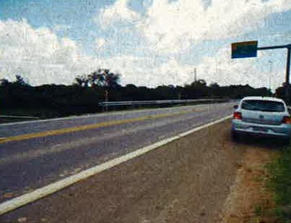
Mobilização da equipe técncia
2. Infra/Mesoestrutura/Superestrutura
2.1 | Infra/Mesoestrutura/Superestrutura
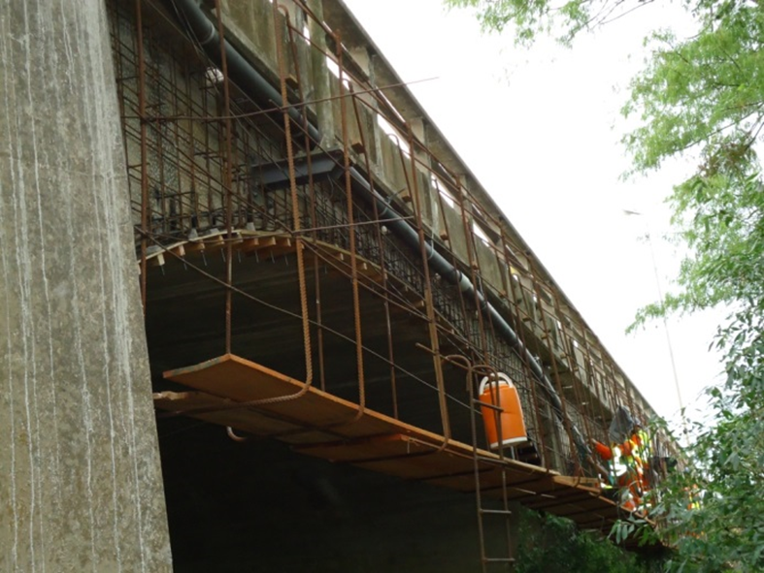 |  | 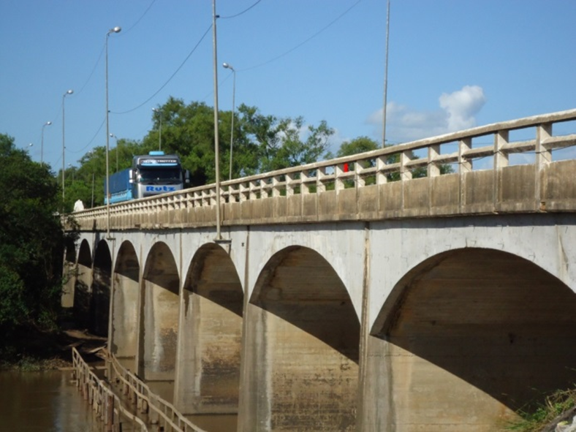 |  | 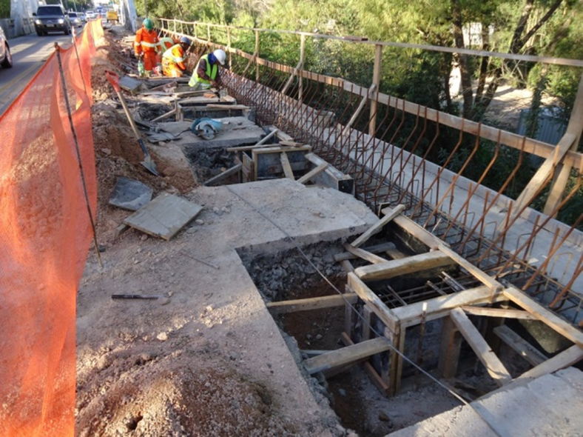 |  |  | 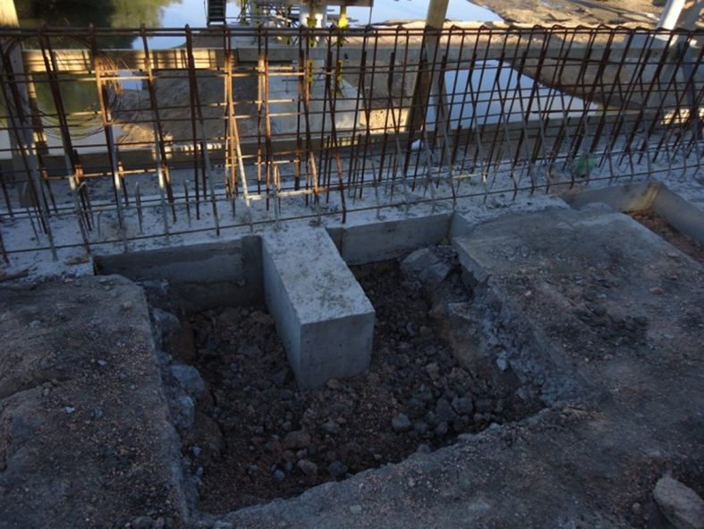
Construção de paredes laterais para reforço |  | Construção de paredes laterais para reforço |  | Construção de contra fortes para ancoragem das novas paredes |  |  | Construção de contra fortes para ancoragem das novas paredes
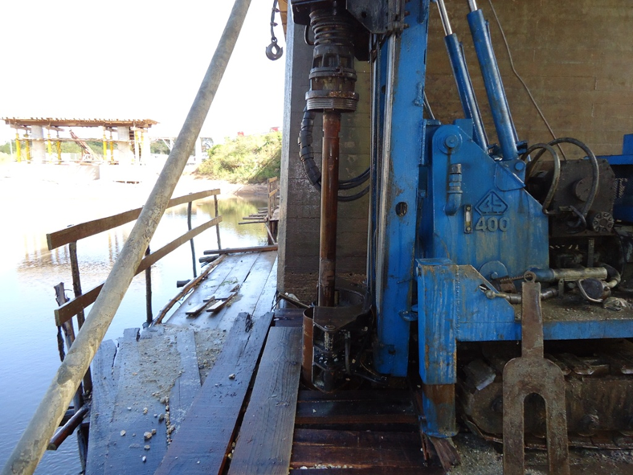 |  | 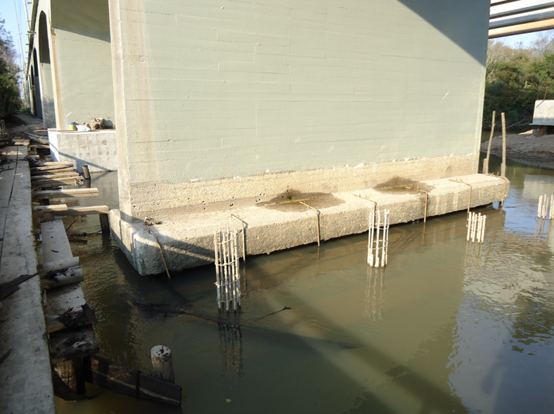 |  | 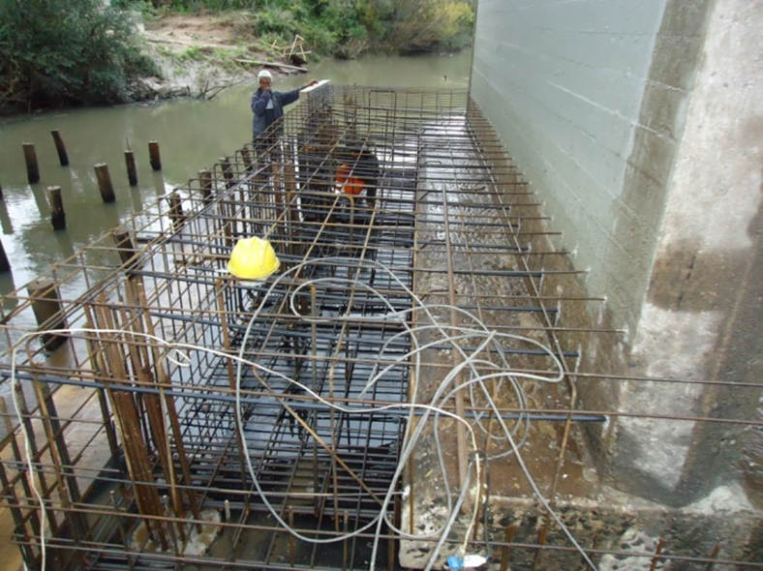 |  |  | 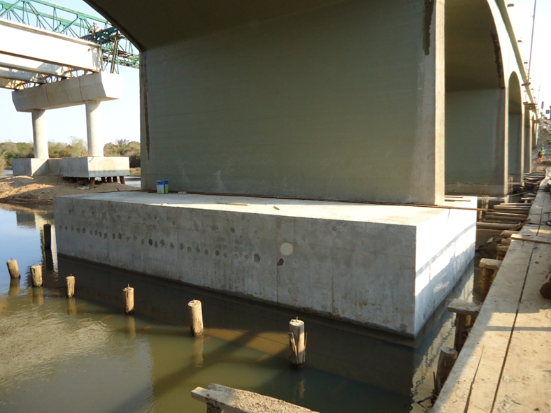
Implantação de estacas do tipo raiz injetada |  | Implantação de estacas do tipo raiz injetada |  | Construção de novos blocos de fundação no P13, P14 e P15: |  |  | Construção de novos blocos de fundação no P13, P14 e P15:
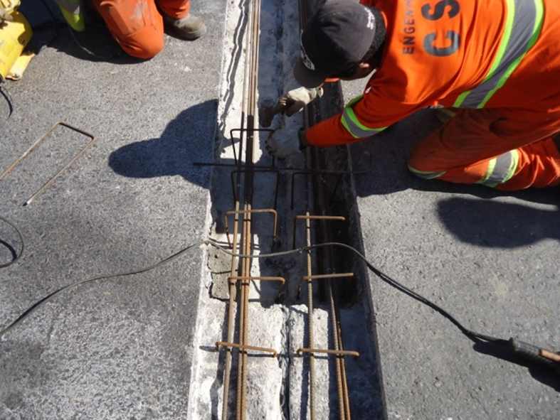 |  | 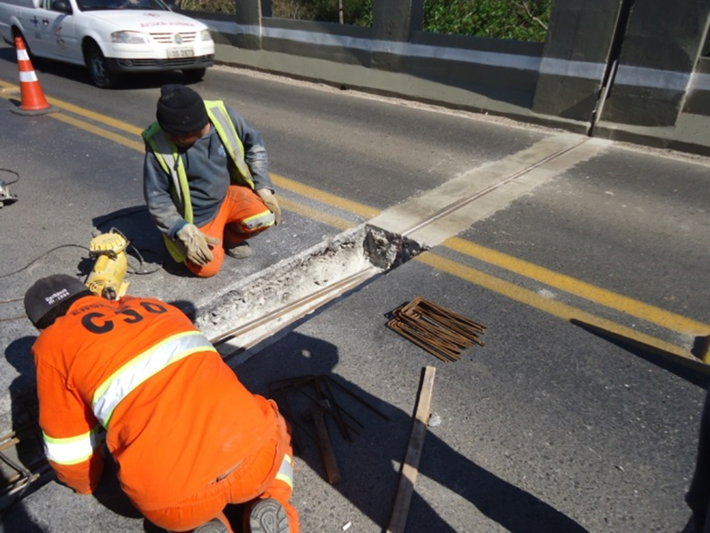 |  | 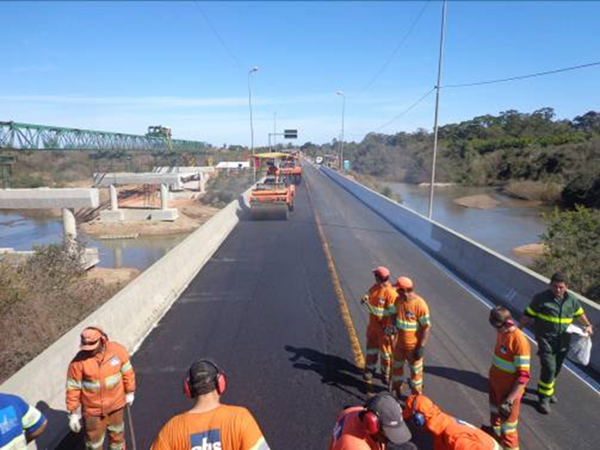 |  |  | 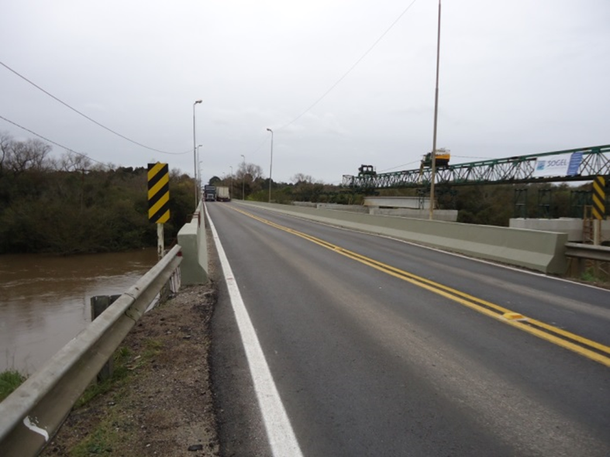
Recomposição de berços e juntas |  | Recomposição de berços e juntas |  | Recuperação do pavimento |  |  | Recuperação do pavimento
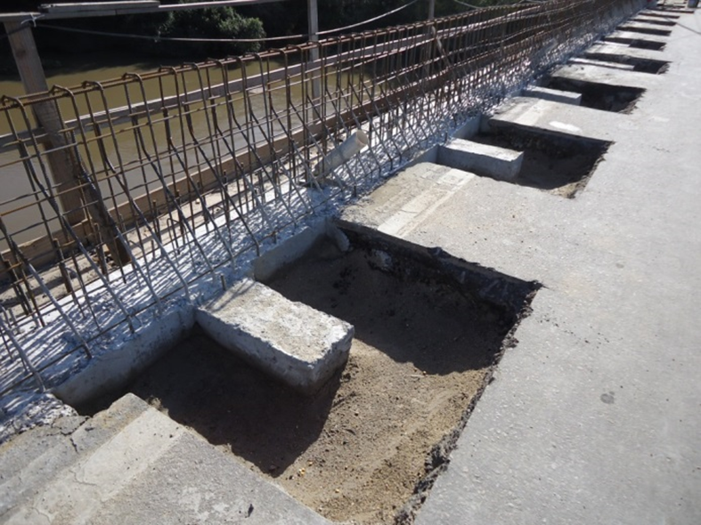 |  | 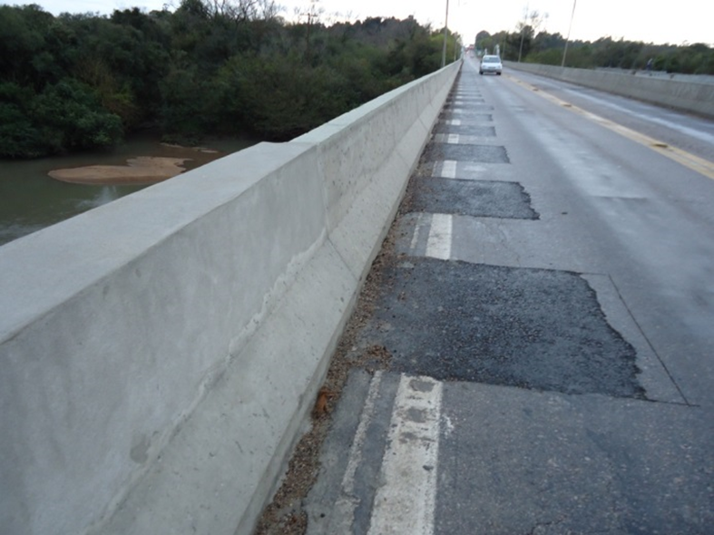 |  | 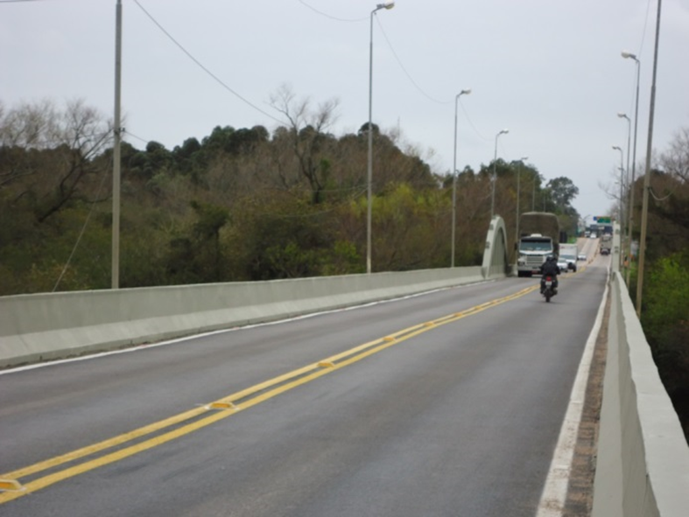
Substituição de guarda corpos por barreiras New Jersey |  | Substituição de guarda corpos por barreiras New Jersey |  | Injeção de todas as trincas e pintura da estrutura
OBSERVAÇÕES:

LEGENDA DE STATUS: C: Conforme; NC: Não Conforme; NA: Não Aplicável; SIGLAS: PER: Plano de Exploração da Rodovia

